상품제안서
스테이24 슈퍼픽션 텀블러 450ml | 상품코드: F30431

 |  |  |  |  |  |  | 02-412-0044 | www.easy1.co.kr
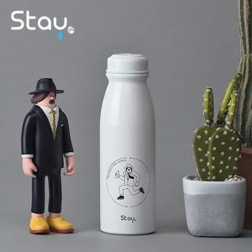

【상세/제작정보】 | - 실크인쇄/ 레이저인쇄/ 전사인쇄 가능, 선물 포장 가능 - 주문 수량에 따라 인쇄비, 선물 포장비 다름 &lt;별도 문의요망&gt;

【인쇄/포장옵션】 | 실크, 레이저, 풀칼라 / 포장지포장

【공급단가】 | 수량 | 50~ | 100~ | 500~ | 1,000~ | 2,000~
*VAT별도 | 단가 | 8,160원 | 8,020원 | 7,820원 | 7,680원 | 7,480원

【상품 URL】 | https://dev.easy1.co.kr:443/src/goods_detail.php?gdno=30431

